Readme
사용 전 주의사항
테스트 중 마우스, 키보드 동작이 제한되며 오피스 파일이 실행 중인 경우 강제로 종료될 수 있어 주의가 필요합니다. 되도록 vm환경에서 실행 부탁드립니다.
윈도우7 32비트 이상, 한글 OS 환경에서만 사용 가능(영문 OS 사용 불가)
MS Office 2010 버전 이상, 구글 크롬, MS 크로미움 엣지 설치되어 있어야 함
테스트 전 클라우독 윈도우 에이전트에 테스트할 아이디로 로그인되어 있어야 함
테스트에 사용되는 정책은 "192.168.3.81", "192.168.1.183"의 Free, QA_Whitelist 디스크락 정책, 반출 신청 시 선/후결재, 일반/보안 선택 가능 및 자가 승인으로 설정되어 있어야 함
64/32비트, 리뉴얼, 기존 버전 별로 알맞은 exe 파일을 관리자 권한으로 실행
“QA_ClouDoc3_x64.exe”: 클라우독 리뉴얼 버전, 64비트용
“QA_ClouDoc3_x32.exe”: 클라우독 리뉴얼 버전, 32비트용
“QA_ClouDoc2_x64.exe”: 클라우독 기존 버전, 64비트용
“QA_ClouDoc3_x32.exe”: 클라우독 기존 버전, 32비트용
최초 실행 시 "settings" 버튼 클릭 후 테스트 정보 입력하여 확인 버튼 클릭
server-info: 서버 주소, e.g) “192.168.3.81”
dwMajorVersion: 클라이언트 메이저 버전 정보 e.g) 3.141 버전일 경우 "3" 입력
dwMinorVersion: 클라이언트 마이너 버전 정보 e.g) 3.141 버전일 경우 "141" 입력
Team_drive: 파일 이동, 복사, 삭제, 이름 변경 테스트를 위한 부서문서함 이름
Team_folder: 파일 이동, 복사, 삭제, 이름 변경 테스트를 위한 부서문서함 내 폴더 이름 (모든 권한 허용 필요)
ID: 반출 승인에 사용될 사용자 아이디(자가승인, 테스트 아이디 == 승인권자)
PW: 반출 승인에 사용될 사용자 비밀번호
6번 과정 이후 해당 폴더에 “config.ini” 파일이 생성돼야 함
“Client_자동화테스트” TC 참고해 testid 체크박스 선택 후 “test_run” 버튼 클릭 후 안내에 따라 테스트 진행
테스트 완료 시 “ReportTest” 폴더 내 테스트 결과 html 파일 생성 및 실행됨
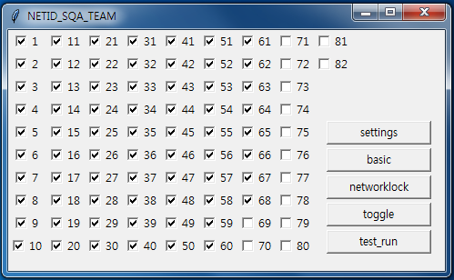

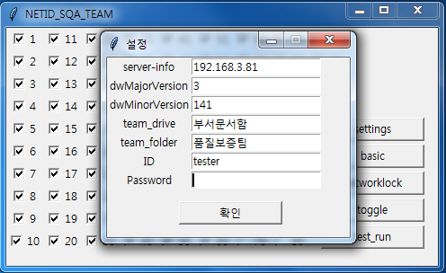

settings | : 설정 메뉴 진입
basic | : testid 1~68까지 선택, 기본 기능 테스트
networklock | : testid 69~82 선택, 네트워크락 기능 테스트
toggle | : 선택한 testid 반전
test_run | : 테스트 실행

